상품제안서
제우스3색펜 | 상품코드: S03689

 |  |  |  |  |  |  | 02-713-8555 | www.synergygift.co.kr
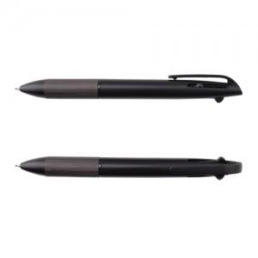 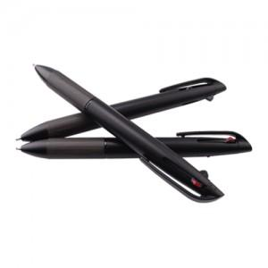

【상세/제작정보】

【인쇄/포장옵션】 | 실크 / 포장불가능

【공급단가】 | 수량 | 200~ | 500~ | 1,000~ | 3,000~ | 5,000~
*VAT별도 | 단가 | 3,130원 | 3,010원 | 2,900원 | 2,780원 | 2,710원

【상품 URL】 | https://www.synergygift.co.kr:443/src/goods_detail.php?gdno=12133

